Tabelle1
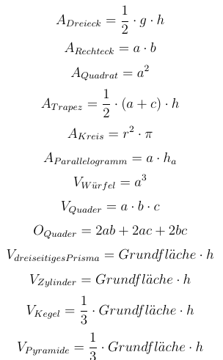
Mathematische Funktionen

Seite a/Seite g: | 3 | ADreieck =
Seite b: | 4 | ARechteck =
Seite c: | 5 | AQuadrat =
Seite d: | 6 | ATrapez =
Höhe h: | 7 | AKreis =
Radius r: | 3 | AParallelogramm =
Pi: | 3.1415926536 | UKreis =
 |  | VWürfel =
Die Grundflächen bei Körpern |  | VQuader =
müssen extra berechnet werden! |  | OQuader =
 |  | VdreiseitigesPrisma =
 |  | VZylinder =
 |  | VKegel =
 |  | VPyramideMitQuadratischerGrundfläche =

